상품제안서
허니앤비 블라썸 야생화꿀+용안꿀 프리미엄 2종세트 | 상품코드: F32937

 |  |  |  |  |  |  | 02-412-0044 | www.easy1.co.kr
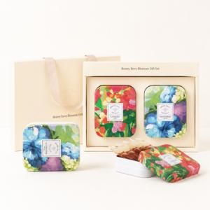

【상세/제작정보】 | 1. 1박스 20개입 2. 운임비 : 6,000원 (부가세별도

【인쇄/포장옵션】 | / 포장불가능

【공급단가】 | 수량 | 50~ | 100~ | 300~ | 500~ | 1,000~
*VAT별도 | 단가 | 14,820원 | 14,590원 | 14,250원 | 13,680원 | 13,110원

【상품 URL】 | https://dev.easy1.co.kr:443/src/goods_detail.php?gdno=32937

